1.IDENTIFICACION
INFORMACIÓN GENERAL |  | INFORMACIÓN DEL ESTUDIO RESPECTIVO
 |  | NODO NÚMERO |  |  |  |  | 56123
 |  | INFORME NÚMERO |  |  |  |  | 181
CONTRATISTA | UNIÓN TEMPORAL MOVILIDAD 2014 | ORDEN DE TRABAJO No. |  |  |  |  | PROGRAMACION BASICA
 |  | FECHA DE LA ORDEN DE TRABAJO |  |  |  |  | 230114
 |  | FECHA DE LA TOMA DE INFORMACIÓN |  |  |  |  | 190214
 |  | DÌA DE LA SEMANA
OBJETO DEL CONTRATO | REALIZAR LA TOMA DE INFORMACIÓN DE CAMPO, COMO INSUMO DEL PROGRAMA DE MONITOREO, SEGUIMIENTO Y PLANEACIÓN DEL TRÁNSITO Y EL TRANSPORTE DE BOGOTA D.C | TIPO DE ESTUDIO |  |  |  |  | VOLÚMENES POR TIPO DE VEHÍCULO
 |  | NOMBRE DEL ARCHIVO |  |  |  |  | 56123_AC_20_S_X_KR_3_E_140219_VOL_V1.xlsx
 |  | CÓDIGO DEL ESTUDIO |  |  |  |  | VOL
 |  | LUGAR DE LA TOMA DE INFORMACIÓN
NÚMERO DE CONTRATO | 2072-2013 | COORDENADA X |  |  |  |  | LONGITUD
 |  | COORDENADA Y |  |  |  |  | LATITUD

FECHA DE INICIO DEL CONTRATO | 22-01-2014 | PROFESIONALES RESPONSABLES
 |  | CONSULTOR (DIRECTOR) |  |  |  |  | ING. MSC. SANDRA LUCIA NAVAS TEQUIA
 |  | CONSULTOR (COORDINADOR GENERAL) |  |  |  |  | ING. MSC. LUIS FERNANDO RUBIANO BARRERO
INTERVENTORÍA | UNIVERSIDAD NACIONAL DE COLOMBIA | CONSULTOR (EXPERTO EN TRÁNSITO Y TRANSPORTE) |  |  |  |  | ING. ESP. DIANA PAOLA PARADA
 |  | CONSULTOR (ING ANÀLISIS) |  |  |  |  | ING. ÁNGELA ROCÍO MENDOZA
 |  | INTERVENTORÍA (DIRECTOR) |  |  |  |  | ING. MSC. ARTURO ZARATE
 |  | INTERVENTORÍA (ESPECIALISTA) |  |  |  |  | ING. MSC. WILLIAM CASTRO
 |  | INTERVENTORÍA (RESIDENTE) |  |  |  |  | ING. JOSÉ EDWIN TORRES
OBJETO DEL CONTRATO | INTERVENTORÍA TÉCNICA, ADMINISTRATIVA Y FINANCIERA PARA LA TOMA DE INFORMACIÓN DE CAMPO COMO INSUMO DEL PROGRAMA DE MONITOREO, SEGUIMIENTO Y PLANEACIÓN DEL TRÁNSITO Y TRANSPORTE DE BOGOTÁ D.C. | SUPERVISOR SECRETARIA MOVILIDAD |  |  |  |  | ING. FABIAN GONZALEZ

 |  | VERSIONES DEL ESTUDIO
 |  | NÚMERO |  | FECHA | OBSERVACIONES
NÚMERO DE CONTRATO | 2072-2013 | Versión 0 |  | 26/02/14
 |  | Versión 1 |  | 06/03/14 | SE ATENDIERON LAS OBSERVACIONES DE INTERVENTORÍA ENVIADAS EN COMUNICADO FI-INT-CMTTUB14-051-14, SE DA RESPUESTA MEDIANTE RADICADO ICV-187-C-088. Se agregarón en el esquema los códigos de los movimientos aforados.
 |  | Versión 2
FECHA DE INICIO DEL CONTRATO | 21-01-2014 | Versión 3

 |  | DESCRIPCIÓN DE LA TOMA DE INFORMACIÓN
 |  | TIPO DE VEHÍCULO | FACTOR DE EQUIVALENCIA | MOVIMIENTOS AFORADOS |  |  | No. DE PERÍODOS | HORA
ESQUEMA |  |  |  | ACCESO | LENTA | RÁPIDA | HORARIO DEL PERÍODO No. 1 | 22:00-06:00
 |  | L | 1 | NORTE | 1 |  | HORARIO DEL PERÍODO No. 2 | 06:00-14:00
 |  | C | 2 | SUR | 2 |  | HORARIO DEL PERÍODO No. 3 | 14:00-22:00
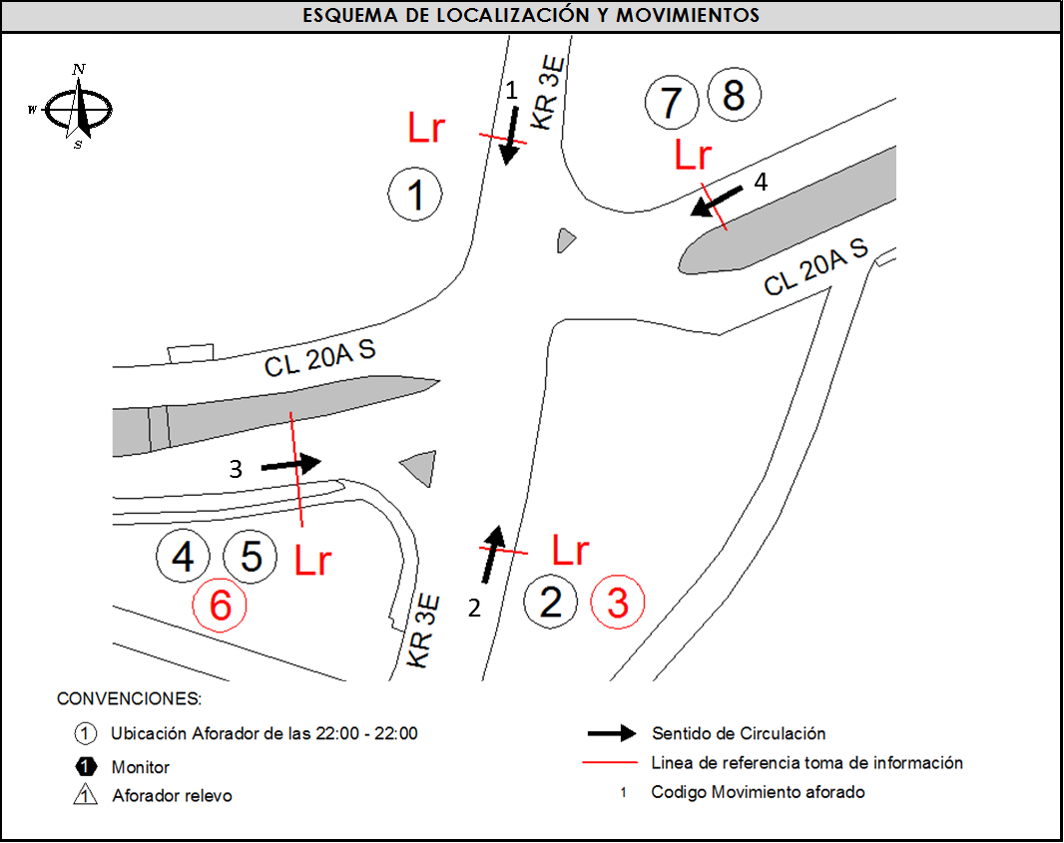
 |  |  |  | OCCIDENTE | 3 |  | No. DE HORAS TOMADAS |  | 24
 |  | BT | 2 | ORIENTE | 4 |  | HORARIO DE LA TOMA DE INFORMACIÓN |  | 22:00-22:00
 |  | B | 2 |  |  |  | No. DE EQUIPOS UTILIZADOS |  | 8
 |  |  |  | OBSERVACIONES DE LA TOMA DE INFORMACIÒN
 |  | AL | 2 | OBSERVACION |  |  |  |  |  | ACCESO
 |  | AT | 2.5 | ENTRE LAS 15:45 Y 16:00 HORAS DISMINUYE EL FLUJO VEHICULAR SIN CAUSA ALGUNA. |  |  |  |  |  | ESTE
 |  | BA | 2.5
 |  | ESP | 2
 |  | INT | 2
 |  | C2P | 2.5
 |  | C2G | 2.5
 |  | C3-C4 | 2.5
 |  | C5 | 2.5
 |  | >C5 | 2.5
 |  | M | 0.5
 |  | BIC | 0.3

 |  | ANALISIS PUNTUAL
 |  | LA INTERSECCIÓN DE LA AVENIDA CALLE 20 SUR (AVENIDA 1 DE MAYO) CON LA CARRERA 3 ESTE, SE ENCUENTRA UBICADA AL SUR DE LA CIUDAD, EN LA LOCALIDAD DE SAN CRISTOBAL. LA AVENIDA CALLE 20 SUR (AVENIDA 1 DE MAYO, PRESENTA DOS CALZADAS CON UN SEPARADOR CENTRAL SEMAFORIZADO, LAS CUALES CUENTAN CADA UNA CON DOS CARRILES PARA TRÁFICO MIXTO EN SENTIDO OESTE-ESTE Y VICEVERSA. MIENTRAS LA CARRERA 3 ESTE, CUENTA CON CALZADA UNICA CON CIRCULACIÓN EN SENTIDO SUR-NORTE Y NORTE-SUR, LA TRANSVERSAL TERCERA PRENSENTA UN CIERRE DE CIRCULACIÓN EN EL SENTIDO NORTE DESDE LAS 23:00 HASTA LAS 05:00 DE LA MAÑANA. EL VOLUMEN TOTAL DURANTE LA TOMA DE INFORMACION FUE DE 38.760 VEHÍCULOS MIXTOS, DISPUESTOS DE LA SIGUIENTE MANERA: EL 49,1 % CORRESPONDEN A VEHÍCULOS LIVIANOS, EL 29,2% A MOTOS, EL 18,5% A TRANSPORTE PÚBLICO COLECTIVO Y EL % 2,2 A VEHÍCULOS DE CARGA (CAMIONES). LOS PERÍODOS DE MÁXIMA DEMANDA SE PRESENTAN ENTRE LAS 06:15 Y LAS 07:15 HORAS, Y ENTRE LAS 18:15 Y 19:15 HORAS. LA HORA PICO TOTAL DE LA INTERSECCIÓN SE REGISTRA EN EL PERIODO N°1 ENTRE LAS 06:15 Y 07:15 HORAS, PERIODO EN EL QUE SE MOVILIZA UN TOTAL DE 3.173 VEHÍCULOS MIXTOS, DE LOS CUALES EL 45,4% CORRESPONDE A MOTOCICLETAS, EL 35,7% A VEHÍCULOS LIVIANOS, EL 14,3% A TRANSPORTE PÚBLICO COLECTIVO Y MASIVO, BICICLETAS CON UNA PARTICIPACIÓN DEL 2,7% Y FINALMENTE EL TRANSPORTE DE CARGA CON UN 1,8%.

 |  | REGISTRO FOTOGRÁFICO
 |  | 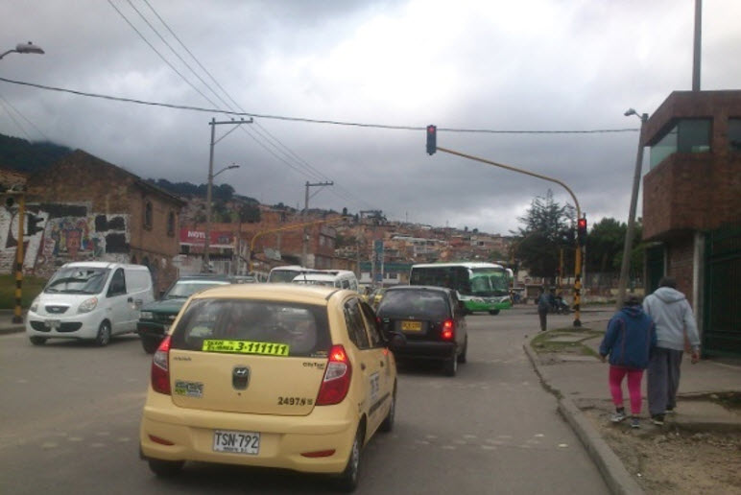 |  |  |  |  | 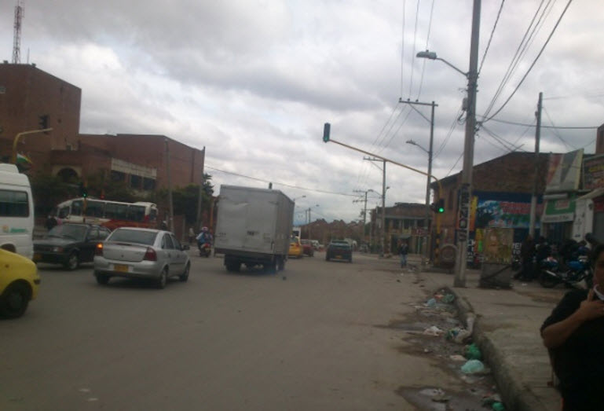

 |  | ACCESO NORTE |  |  |  |  | ACCESO SUR

 |  | 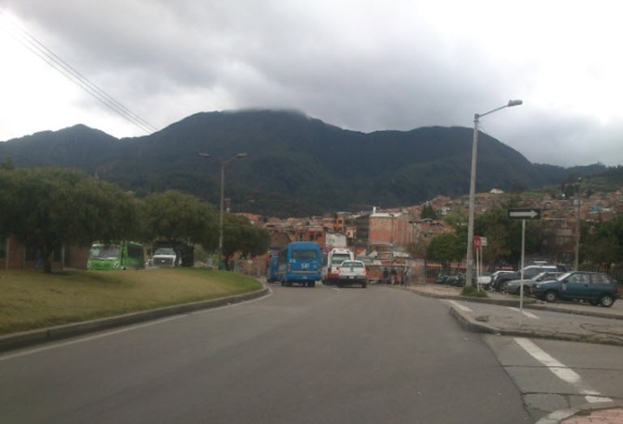 |  |  |  |  | 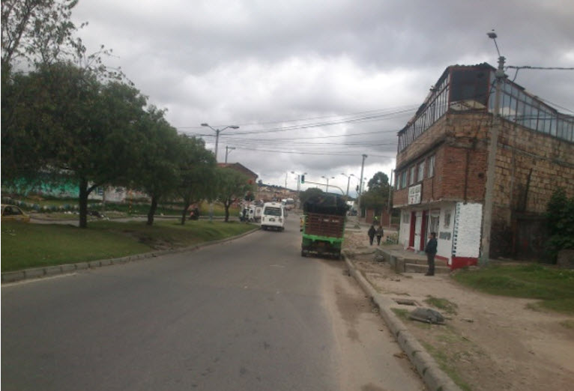

 |  | ACCESO OCCIDENTE |  |  |  |  | ACCESO ORIENTE

